TOT
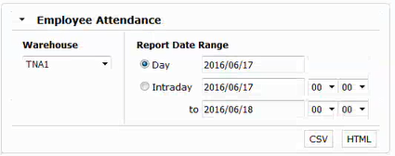
Client

搜索

ID | 姓名 | 经理 | 有效工作时间 | 打卡时间 | 有效工作% | 上班 | 下班 | 上班
100119367 | 张三三 | 张依依 | 2.21 | 2.21 | 100% | 7:00:00
100235979 | 李思思 | 张依依 | 2.21 | 2.21 | 100% | 7:00:00
368850 | 王五五 | 张依依 | 2.21 | 2.21 | 100% | 7:00:00
847850 | 赵六 | 张依依 | 1.2 | 2.21 | 54% | 7:00:00
847882 | 路易 | 王文文 | 2.21 | 2.21 | 100% | 7:00:00
879819 | 王三 | 王文文 | 2.21 | 2.21 | 100% | 7:00:00
879824 | 王二 | 张依依 | 2 | 2.21 | 90% | 7:00:00 | 7:10:24 | 7:22:24

 | 1、根据仓库、客户、日期、时间段查询员工工作时间
 | 2、根据工号、姓名查询员工工作时间
 | 3、设置上下班刷卡
 | 4、设置上下班直接工作卡
 | 5、所以直接操作需要状态切换

Detail-打卡统计
 | 12345678-张三三

 |  |  | 员工信息 |  |  | 信息查询
打卡时间详情
工作详情
 |  |  |  | 工 号 | 12345678
 |  |  |  | 姓 名 | 张三三
 |  |  |  | 职 位 | OB员工
 |  |  |  | 状态 | 在职
查看角色
 |  |  |  | 所属库房 | 苏州1库
 |  |  |  | 直线经理 | 张依依

 |  | 打卡时间详情
 |  | 员工工号
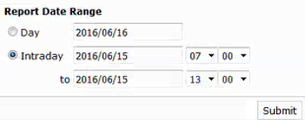
编辑打卡
 |  | 库房
当前打卡情况

 |  | 客户
更改打卡时间

下班时间
上班时间
直接工作
普通间接工作
超级间接工作
准备工作
无工作

添加新的打卡

上班
添加
2016/11/12 07:00:00-2016/11/12 12:51:51 有效工作%=100%
详情 |  | 开始 |  | 结束 | 时长(分钟)
Offclock |  | 11/12/16 |  | 11/12/16 | 420
Onclock |  | 11/12/16 |  | 11/12/16 | 350
Each Receive preparatory work |  | 11/12/16 |  | 11/12/16 | 10
Each Receive |  | 11/12/16 |  | 11/12/16 | 60
Each Receive Support preparatory work |  | 11/12/16 |  | 11/12/16 | 10 |  | 第一部分：打卡时间详情
Each Receive Support |  | 11/12/16 |  | 11/12/16 | 60 |  | 1、定义直接员工、间接员工【普通、超级】
Each Receive-HRV |  | 11/12/16 |  | 11/12/16 | 160 |  | 2、定义班次？
Offclock |  | 11/12/16 |  | 11/12/16 | 30 |  | 3、记录上下班时间
Onclock |  | 11/12/16 |  | 11/12/16 | 21 |  | 4、记录准备工作时间
No Work Than 10 minute |  | 11/12/16 |  | 11/12/16 | 21 |  | 5、记录直接工作时间
1.阀值设置：a、b、c
a：当前一工作最后操作时间距离下一工作操作时间小于a分钟，时间不单独计算，当前工作计入直接工作，直接工作不断开
b：当前一工作最后操作时间距离下一工作操作时间大于a分钟小于b分钟时，数据记为下一项开始的工作的准备时间
b：当前一工作最后操作时间距离下一工作操作时间大于b分钟时，时间记录为无工作时间
2.准备工作和无工作均可编辑，点开当前相应时间段，可以进行编辑
 |  |  |  |  |  |  | 6、记录间接工作时间
 |  |  |  |  |  |  | 7、记录无工作时间

 |  |  |  |  |  |  | 第二部分：工作详情
 |  |  |  |  |  |  | 1、记录直接工作中，每件对每件商品的操作记录

 |  |  |  |  |  |  | 第三部分：查看角色
 |  |  |  |  |  |  | 1、查看角色权限列表

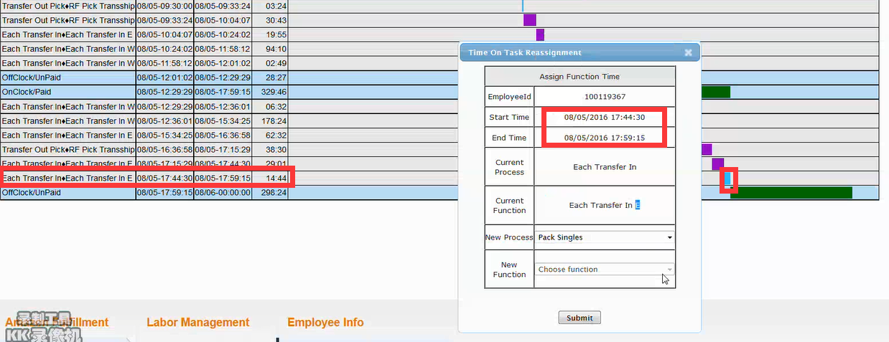

 |  |  |  |  |  |  | 1、那些工作可以修改

Detail-工作详情
12345678-张三三

 |  | 员工信息 |  |  |  |  |  | 信息查询
打卡时间详情
工作详情
 |  |  | 工 号 |  | 12345678
 |  |  | 姓 名 |  | 张三三
 |  |  | 职 位 |  | OB员工
 |  |  | 状 态 |  | 在职
查看角色
 |  |  | 所属库房 |  | 苏州1库
 |  |  | 直线经理 |  | 张依依

 | 打卡时间详情
 | 员工工号

 | 库房

 | 客户

Total
Tool |  | Job Action |  | Units Type | Size | Quantity
Each Receive |  | Each Receive |  | Each | Small | 1000
Each Receive |  | Each Receive |  | Each | Medium | 1001
Each Receive |  | Each Receive |  | Each | Large | 1002
Each Receive |  | Each Receive-HRV |  | Each | Small | 100
Each Receive |  | Each Receive-HRV |  | Each | Medium | 100
Each Receive |  | Each Receive-HRV |  | Each | Large | 100

Detail
Time |  | Job Action | SKU | New Barcode | Units Type | Size | Quantity | original container | Purpose container | Tool
11/12/16 |  | Each Receive | 1234567 | MS12345 | Each | Small | 1 | DN123456 | CER00000001 | Each Receive
11/13/16 |  | Each Receive | 1234568 | MS12346 | Each | Small | 1 | DN123457 | CER00000002 | Each Receive
11/14/16 |  | Each Receive | 1234569 | MS12347 | Each | Small | 1 | DN123458 | CER00000003 | Each Receive
11/15/16 |  | Each Receive | 1234570 | MS12348 | Each | Small | 10 | DN123459 | CER00000004 | Each Receive
11/16/16 |  | Each Receive | 1234571 | MS12349 | Each | Small | 1 | DN123460 | CER00000005 | Each Receive
11/17/16 |  | Each Receive | 1234572 | MS12350 | Each | Small | 1 | DN123461 | CER00000006 | Each Receive
11/18/16 |  | Each Receive | 1234573 | MS12351 | Each | Small | 1 | DN123462 | CER00000007 | Each Receive
11/19/16 |  | Each Receive | 1234574 | MS12352 | Each | Small | 1 | DN123463 | CER00000008 | Each Receive
11/20/16 |  | Each Receive | 1234575 | MS12353 | Each | Small | 1 | DN123464 | CER00000009 | Each Receive
11/21/16 |  | Each Receive | 1234576 | MS12354 | Each | Small | 1 | DN123465 | CER00000010 | Each Receive
11/22/16 |  | Each Receive | 1234577 | MS12355 | Each | Small | 1 | DN123466 | CER00000011 | Each Receive
11/23/16 |  | Each Receive | 1234578 | MS12356 | Each | Small | 12 | DN123467 | CER00000012 | Each Receive
11/24/16 |  | Each Receive | 1234579 | MS12357 | Each | Small | 1 | DN123468 | CER00000013 | Each Receive
11/25/16 |  | Each Receive | 1234580 | MS12358 | Each | Small | 1 | DN123469 | CER00000014 | Each Receive
11/26/16 |  | Each Receive | 1234581 | MS12359 | Each | Small | 1 | DN123470 | CER00000015 | Each Receive
11/27/16 |  | Each Receive | 1234582 | MS12360 | Each | Small | 16 | DN123471 | CER00000016 | Each Receive
11/28/16 |  | Each Receive | 1234583 | MS12361 | Each | Small | 1 | DN123472 | CER00000017 | Each Receive
11/29/16 |  | Each Receive | 1234584 | MS12362 | Each | Small | 18 | DN123473 | CER00000018 | Each Receive

手动打开记录
删除
删除
打卡类型 | 打卡时间 | 打卡方式 | 是否删除
上班 | 11/12/16 | 手动打卡
下班 | 11/13/16 | 手动打卡
删除
上班 | 11/14/16 | 手动打卡

